koktélparadicsom eredmények
KEDVELTSÉGI RANGSOR | TERMÉK FOTÓ * | TERMÉK NEVE | TÖMEG (g) | ÁR * (Ft/kg) | JELÖLÉSEN FELTÜNTETETT GYÁRTÓ/FORGALMAZÓ/SZÁLLÍTÓ | JELÖLÉSEN FELTÜNTETETT EGYÉB INFORMÁCIÓK | HATÓSÁGI MINTAVÉTEL HELYE | KEDVELTSÉGI VIZSGÁLAT |  |  |  |  | HATÓSÁGI MIKROBIOLÓGIAI VIZSGÁLAT |  | HATÓSÁGI ANALITIKAI VIZSGÁLAT
 |  |  |  |  |  |  |  | Külső megjelenés | Állag | Illat | Íz | ÖSSZESÍTETT PONTSZÁM | SALMONELLA SPP. * | ESCHERICHIA COLI (cfu/g) | NEDVESSÉG-TARTALOM (%(m/m)) | SAVTARTALOM* (%(m/m)) | VÍZBEN OLDHATÓ SZÁRAZANYAG-TARTALOM (%(m/m)) | ÖSSZES CUKOR-TARTALOM (g/100g) | LIKOPIN (mg/100g) | C-VITAMIN (mg/100g) | NÖVÉNYVÉDŐSZER MARADÉK*
1 |  | Cherry paradicsom | 250 | 1,676 | Forgalmazó: Nemeskert Kft. 6762 Sándorfalva, Endresz u.6. | _ | Metro Kereskedelmi Kft. 2040 Budaörs, Budapark, Keleti u. 3. | 11.59 | 11.54 | 6.95 | 14.89 | 45.00 | Negatív | < 1*101 | 92.1 | 0.55 | 7.0 | 4.93 | 13.21 | 30.4 | megfelelt
2 |  | Veresi Piroska fürtös koktélparadicsom | 450 | 1,553 | Forgalmazó: Veresi Paradicsom Kft. 2112 Veresegyház, Kisrét u. 2. | Méret: 35-45 mm | Auchan Magyarország Kft. 2040 Budaörs, Sport u. 2-4. | 11.26 | 11.42 | 7.61 | 14.55 | 44.80 | Negatív | < 1*101 | 92.5 | 0.44 | 6.7 | 4.06 | 11.99 | 25.7 | megfelelt
3 | 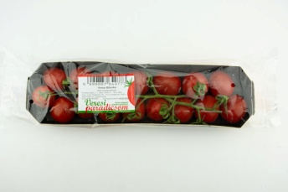 | Veresi Bíborka fürtös koktélparadicsom | 300 | 2,330 | Forgalmazó: Veresi Paradicsom Kft. 2112 Veresegyház, Kisrét u. 2. | Méret: 25-35 mm kézzel válogatott, prémium | Auchan Magyarország Kft. 2040 Budaörs, Sport u. 2-4. | 10.41 | 11.18 | 6.87 | 14.39 | 42.80 | Negatív | < 1*101 | 91.3 | 0.50 | 7.2 | 4.37 | 14.39 | 37.8 | megfelelt azoxistrobin: 0,023 mg/kg (MRL = 3 mg/kg)
4 |  | Vidám Csallóközi Paradicsom fürtös koktél | 200 | 2,495 | Forgalmazó: Greencoop Hungary Kft. 9021 Győr, Zechmeister utca 9. 1. emelet 4. | Fajta: Tramezzino Méret: 25-30 mm | ALDI Magyarország Élelmiszer Kereskedelmi Bt. 2051 Biatorbágy, Mészárosok útja 2. | 11.37 | 10.83 | 7.10 | 13.21 | 42.51 | Negatív | < 1*101 | 90.8 | 0.49 | 8.3 | 5.54 | 17.06 | 30.4 | megfelelt boszkalid: 0,12 mg/kg (MRL = 3 mg/kg) klorantraniliprol: 0,024 mg/kg (MRL = 0,6 mg/kg)
5 | 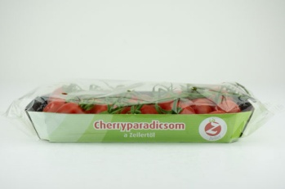 | Zeiler Fürtös koktélparadicsom | 400 | 1,123 | Gyártó: Zeiler Gemüsevertrieb GmbH Gartnerweg 1, A-2482 Münchendorf Forgalmazó: ALDI Magyarország Élelmiszer Kereskedelmi Bt. 2051 Biatorbágy, Mészárosok útja 2. | Fajta: Sunstream | ALDI Magyarország Élelmiszer Kereskedelmi Bt. 2051 Biatorbágy, Mészárosok útja 2. | 11.05 | 10.48 | 7.28 | 13.38 | 42.20 | Negatív | < 1*101 | 90.8 | 0.47 | 8.4 | 5.15 | 15.14 | 33.8 | megfelelt
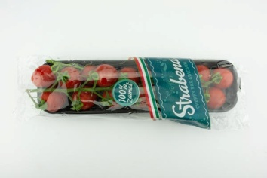 6 |  | Strabena Cherry fürtös paradicsom | 300 | 1,997 | Szállító: Trivega Kft. 6762 Sándorfalva, Dózsa György u. 1/A | Méret: 25-35 mm | LIDL Élelmiszerüzlet 1173 Budapest, Pesti út 237/H | 11.37 | 10.71 | 7.53 | 12.38 | 41.99 | Negatív | < 1*101 | 90.3 | 0.60 | 8.1 | 5.02 | 17.59 | 41.9 | megfelelt
7 |  | Fürtös koktélparadicsom | 500 | 1,298 | Csomagolta és szállította: Délalföli Kertészek Szövetkezete Szentes Szarvasi u. 3/b | _ | Penny Market Kft. 1173 Budapest, Pesti út 16-18. | 10.30 | 11.18 | 6.20 | 13.21 | 40.90 | Negatív | < 1*101 | 91.6 | 0.74 | 8.3 | 5.10 | 9.89 | 40.0 | megfelelt
8 |  | Veresi Cukorfalat paradicsom | 200 | 2,495 | Szállító: Veresi Paradicsom Kft. 2112 Veresegyház, Kisrét u. 2 | Méret: 13-23 mm | Tesco Global Áruházak Zrt. 1204 Budapest, Mártírok útja 281. | 9.44 | 9.89 | 6.92 | 14.22 | 40.46 | Negatív | < 1*101 | 88.8 | 0.69 | 8.9 | 6.43 | 11.63 | 48.2 | megfelelt
9 |  | Paradicsom koktél fürtös | 500 | 1,198 | Csomagolta: Garden Tész Kft. 6200 Kiskőrös Külterület 0161/1. hrsz. | Fajta: McDreamy Méret: 25-35 mm | Auchan Magyarország Kft. 2040 Budaörs, Sport u. 2-4. | 10.30 | 10.71 | 7.46 | 11.54 | 40.02 | Negatív | < 1*101 | 92.9 | 0.63 | 6.5 | 3.33 | 10.25 | 24.6 | megfelelt
10 |  | Szentes Koktélparadicsom | 250 | 1,196 | Szállító: Árpád-Budapest Kft. 1239 Budapest, Nagykőrösi út 353. | Méret: 15-30 mm | ALDI Magyarország Élelmiszer Kereskedelmi Bt. 2051 Biatorbágy, Mészárosok útja 2. | 9.44 | 10.60 | 6.29 | 13.21 | 39.54 | Negatív | < 1*101 | 91.3 | 0.73 | 8.1 | 5.08 | 12.64 | 29.8 | megfelelt azoxistrobin: 0,21 mg/kg (MRL = 3 mg/kg) miklobutanill: 0,012 mg/kg (MRL = 0,3 mg/kg)
11 |  | Paradicsom koktél | 250 | 716 | Feladó: Dolcefrutta Group Srl Vla Roveggia 21, Verona, Italy Forgalmazó: SPAR Magyarország Kereskedelmi Kft. 2060 Bicske, SPAR út | Méret: 25-30 mm | SPAR Magyarország Kereskedelmi Kft. 1106 Budapest, Kerepesi út 61. | 8.05 | 10.24 | 6.62 | 13.05 | 38.00 | Negatív | < 1*101 | 91.8 | 0.42 | 7.3 | 4.77 | 9.61 | 30.4 | megfelelt famoxadon: 0,034 mg/kg (MRL = 2 mg/kg) klorantraniliprol: 0,014 mg/kg (MRL = 0,6 mg/kg)
12 |  | Vidám Csallóközi Mini shaker paradicsom | 250 | 2,396 | Feladó: GreenCoop Szövetkezet Ontopa 960, 946 12 Csallóközaranyos, Szlovákia Forgalmazó: SPAR Magyarország Kereskedelmi Kft. 2060 Bicske, SPAR út | Méret: 9-12 g BRIX: 8,3 % | SPAR Magyarország Kereskedelmi Kft. 1106 Budapest, Kerepesi út 61. | 8.69 | 9.18 | 6.37 | 12.04 | 36.29 | Negatív | < 1*101 | 89.3 | 0.57 | 8.9 | 5.86 | 14.32 | 28.9 | megfelelt deltametrin (cisz-deltametrin): 0,019 mg/kg (MRL = 0,07 mg/kg)
13 |  | Veresi Csenge fürtös koktélparadicsom | 400 | 1,248 | Forgalmazó: Veresi Paradicsom Kft. 2112 Veresegyház, Kisrét u. 2. | Méret: 30-40 mm kézzel válogatott, prémium | Auchan Magyarország Kft. 2040 Budaörs, Sport u. 2-4. | 9.23 | 8.12 | 6.20 | 10.37 | 33.90 | Negatív | < 1*101 | 93.6 | 0.28 | 5.5 | 3.03 | 8.68 | 24.2 | megfelelt
14 | 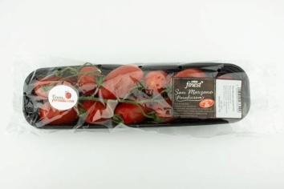 | Tesco finest - Veresi San Marzano paradicsom | 400 | 1,698 | Szállító: Veresi Paradicsom Kft. 2112 Veresegyház, Kisrét u. 2 | Méret: 30-40 mm | Tesco Global Áruházak Zrt. 2040 Budaörs, Kinizsi út 1-3. | 8.69 | 8.59 | 5.79 | 8.87 | 31.94 | Negatív | < 1*101 | 93.2 | 0.33 | 6.1 | 3.47 | 14.88 | 21.2 | megfelelt
14 | 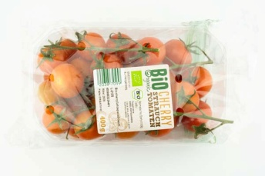 | Bio Organic Bio-cherry fürtösparadicsom | 400 | 1,748 | Forgalmazó: BIOSOL PORTOCARRERO CRTA SAN JOSE km, 3-04117 NIJAR-ALMERIA Spanyolország | Fajta: Creativo Méret: 25-35 mm Bio termék | LIDL Élelmiszerüzlet 1173 Budapest, Pesti út 237/H | 6.11 | 8.83 | 6.29 | 10.71 | 31.94 | Negatív | < 1*101 | 91.2 | 0.48 | 7.5 | 4.69 | 10.43 | 27.3 | megfelelt
15 |  | Chiqui Cherry LA CANA gold Koktélparadicsom | 125 | 1,512 | Forgalmazó: Valencia Trading Office, S.L. Paseo Imperial, 40, 28005 Madrid, Spain Csomagolta: EUROCASTELL CANA, S.L. Spanyolország | Méret: 23-25 mm | Metro Kereskedelmi Kft. 2040 Budaörs, Budapark, Keleti u. 3. | 8.05 | 8.83 | 5.05 | 9.53 | 31.50 | Negatív | < 1*101 | 92.0 | 0.49 | 6.8 | 4.74 | 9.53 | 29.5 | megfelelt spinozin A: 0,014 mg/kg spiromezifen: 0,026 mg/kg (MRL = 0,5 mg/kg)
*: Egérrel a cellára mutatva további információ jelenik meg.

